一拖二驱动器接线端子
一拖二控制器应该接线的点位
左侧
PWR | 电源正 | 接24V电源正
GND | 电源负 | 接24V电源负
IN1-1 | 输入信号 | 接左侧滚筒模块入口端光电
IN1-2 | 输入信号 | 接左侧滚筒模块出口端光电
IN+ | 接到了PWR上 可以给光电信号提供电源 | 给光电供电（可选）
IN- | 输入信号公共端（信号端的电源负） | 接到光电的电源负
CAN1_H | CAN的H线 | 接到另一个一拖二驱动器上CAN的H线上 | 通讯线按通讯线的说明接
CAN1_L | CAN的L线 | 接到另一个一拖二驱动器上CAN的L线上
CAN1_GND | CAN的地线 | 接到另一个一拖二驱动器上CAN的G线上
CN1 | 电滚筒驱动 | 接到电滚筒上
右侧

IN2-1 | 输入信号 | 接右侧滚筒模块入口端光电
IN2-2 | 输入信号 | 接右侧滚筒模块出口端光电
IN2+ | 接到了PWR上 可以给光电信号提供电源 | 给光电供电（可选）
IN2- | 输入信号公共端（信号端的电源负） | 接到光电的电源负
CN2 | 电滚筒驱动 | 接到电滚筒上
未写的 不需要接

控制器上面的点位

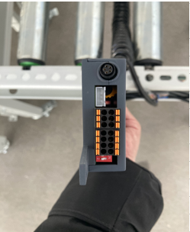
左侧点位
左 | 右
CN1

SWD口

CAN1_H | CAN1_H
CAN1_L | CAN1_L
CAN1_GND | CAN1_GND

X1_IN- | X1_IN
GND | X1_OUT
IN1-2 | IN1-1
IN1- | IN1+

CAN 120欧终端电阻拨码，1、2任意一个拨成ON都是120欧

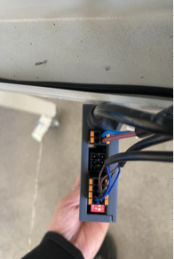
右侧点位
左 | 右
CN2

电源24V-
电源24V+

CAN2_GND | CAN2_GND
CAN2_L | CAN2_L
CAN2_H | CAN2_H

X2_IN- | X2_IN
GND | X2-OUT
IN2-2 | IN2-1
IN2- | IN2+

CAN 120欧终端电阻拨码，1、2任意一个拨成ON都是120欧

一拖三驱动器接线端子
一拖三控制器应该接线的点位
右侧
CAN1_H | CAN的H线 | 接到另一个一拖二驱动器上CAN的H线上 | 通讯线按通讯线的说明接
CAN1_L | CAN的L线 | 接到另一个一拖二驱动器上CAN的L线上
CAN1_GND1 | CAN的地线 | 接到另一个一拖二驱动器上CAN的G线上

CAN2_H | CAN的H线 | 接到另一个一拖二驱动器上CAN的H线上
CAN2_L | CAN的L线 | 接到另一个一拖二驱动器上CAN的L线上
CAN2_GND2 | CAN的地线 | 接到另一个一拖二驱动器上CAN的G线上

PWR | 电源正 | 接24V电源正
GND | 电源负 | 接24V电源负

左侧
CN1 | 电滚筒驱动 | 接电滚筒1上 正常电滚筒
CN2 | 电滚筒驱动 | 接电滚筒2上 皮带电滚筒
CN3 | 电滚筒驱动 | 接顶升电滚筒上

IN1 |  | 光电1（前 与滚筒1对应）
IN2 |  | 光电2（后 与滚筒1对应）
IN3 |  | 光电3（左 与滚筒2对应）
IN4 |  | 光电4（右 与滚筒2对应）
COM1 |  | 接0v 与IN1、2、3、4光电电源共地
COM2 |  | 接0v 与IN5、6光电电源共地
IN5 |  | 顶升光电1 | 左侧光电
IN6 |  | 顶升光电2 | 右侧光电

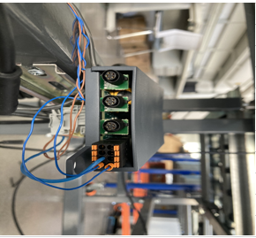
控制器上面的点位
左侧的点位
左 | 右
CN1
CN2
CN3

IN2 | IN1
IN4 | IN3
COM2 | COM1
IN6 | IN5

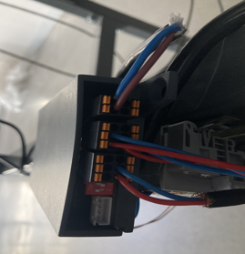
右侧的点位
左 | 右
电源24v- GND | 电源24v-
电源24v+ PWR | 电源24v+

CAN1_GND | CAN1_GND
CAN1_L | CAN1_L
CAN1_H | CAN1_H

CAN2_GND | CAN2_GND
CAN2_L | CAN2_L
CAN2_H | CAN2_H

can网络120欧终端电阻拨码, ON 挡位表示H、L之间120欧电阻
1对应 CAN1
2对应CAN2

